Лист5
РАБОЧИЙ ТЕХНИЧЕСКИЙ ОТЧЕТ |  |  |  |  | НОМЕР:2020 PN 11 001
 |  |  |  |  | ДАТА: 04.11.2020
Наименование предприятия |  |  |  | OOO "Sergeli-Avtotexxizmat"
Ф.И.О. составившего отчет |  |  |  | Усмонов Дониёр
Номер телефона с кодом города |  |  |  | Раб:+99(878) 147-74-77, Моб:+99 (890) 938-00-30
Модель |  |  | Идентификационный номер автомобиля |  | Пробег | Дата продажи
НЕКСИЯ 3 |  |  | XWBTA69V1LA133280 |  | 136 | 2020-11-02
Обстоятельства при которых обнаружена проблема |  |  |  | Описание проблемы
 |  |  |  | neksiya R3 oldi chast bo'yalgan va ish isfatsiz bajarilgan Avtomabil angrendan 21.10.2020 yil kuni Sergeli atx ga kelib tushkan 02.11.2020 kuni mijozga sotilgan xozir mijoz avtomabilni almashtirib berishmi talab qilimoqda
А. |  | Автомобиль стоял, двигатель не работал
В. | Автомобиль находился в движении: |  |  | Информация относительно проблемы (Приложить чертеж или фотграфию неисправности)
 |  | При торможении
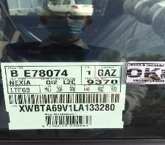
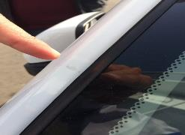
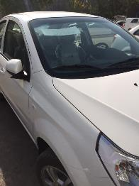
 |  | При переходе от ускорения к накату
 |  | При переключение на задний ход
 |  | При повороте
 |  | При ускорении
 |  | При замедлении
 |  | При ______ оборотах в минут
 |  | При любой скорости
 |  | На неровной дороге
 |  | На _____ передаче
С. | При использовании:
 |  | Тормозов |  | 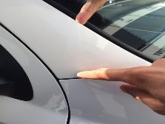 | 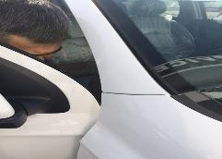
 |  | При повороте руля
 |  | При выключении сцепления
 |  | Обогревателя / кондиционера
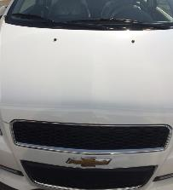
 |  | При работе стеклоочистит / омывателя
 |  | При включении радио / CD проигрыват
 |  | Обогревателя заднего стекла
 |  | Прочее
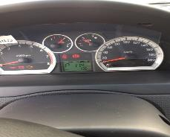
D. | При работе двигателя:
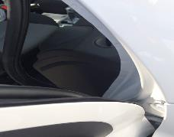
 |  | При запуске
 |  | При прогреве
 |  | На холотом ходу
 |  | При горячем двигателе
E. | Возникает:
 |  | При ускорении
 |  | При высоких оборотах двигателя
 |  | При большой скорости
 |  | При большой загрузке багажника
F. | Когда случается по времени: |  |  | Информация о проблемной детали
 |  | Всегда |  | Номер детали по каталогу:
 |  | Иногда |  | Наименование детали:
 |  | После _____ км движения |  | Название поставщика:
 |  | После _____ минут езды |  | LOT № детали:
Действия инженера по гарантии дилерского предприятия

Ответственный Отдел по принятию мер и исследованию проблемы

 |  |  |  | (заполняется со стороны Отдела Гарантии качества АО "UzAvto Motors")

